PTH1600T
CHONGQING HWASDAN POWER TECHNOLOGY CO., LTD
4 Inch Industrial Trash Water Pump(PG1800T) Spare Part List

27
29
30
28
27
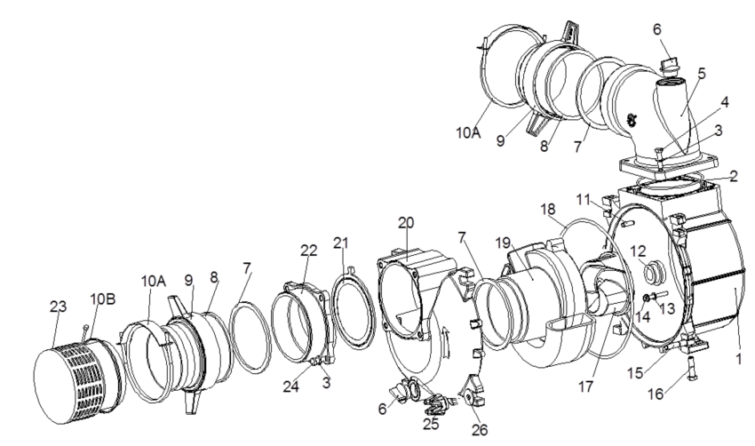
 | Old part code 老物料编码 | New part code 新物料编码 | English name 英文名称 | Chinese name 中文名称 | Note 备注
1 | 45148-W15001-000 | 45148-W15001-000 | Water pump cover | 水泵边盖 | H100ZDQ
2 | 45109-W15001-000 | 45109-W15001-000 | Outlet sealing ring | 出水口密封圈 | H100ZDQ
3 | 90408-G02001-009 | 90408-G02001-009 | Iron flat washer | 铁平垫圈8×15 | H100ZDQ
4 | 90101-1040-09 | 90101-1040-09 | bolt | 螺栓M10×40 | H100ZDQ
5 | 45108-W15001-000 | 45108-W15001-000 | The water outlet joint | 4寸泥浆泵出水口接头 | H100ZDQ
6 | 45107-W15001-000 | 45107-W15001-000 | Threaded plug pump | 水泵螺纹胶塞）旋钮 | H100ZDQ
7 | 45121-W15001-000 | 45121-W15001-000 | Pipe joint sealing gasket | 管接头密封胶垫 | H100ZDQ
8 | 45111-W15001-000 | 45111-W15001-000 | Pipe joint | 水泵管接头 | H100ZDQ
9 | 45112-W15001-000 | 45112-W15001-000 | Pipe joint connecting nut | 管接头连接螺母 | H100ZDQ
10 (A) | 45145-W15001-000 | 45145-W15001-000 | Clamp | 水泵卡箍A | H100ZDQ
10（B) | 45145-W15002-000 | 45145-W15002-000 | Clamp | 水泵卡箍B | H100ZDQ
11 | 42003-W15001-000 | 42003-W15001-000 | Spring pin | 弹性销10×30 | H100ZDQ
12 | 45146-W15001-000 | 45146-W15001-000 | Mechanical seal / ceramic | 机械密封/陶瓷 | H100ZDQ
13 | 90409-W02001-000 | 90409-W02001-000 | Aluminum flat washer | 铝平垫圈φ8×φ16×1.5 | H100ZDQ
14 | 90101-0855-09 | 90101-0855-09 | bolt | 螺栓M8×55 | H100ZDQ
15 | 90113-1265-N9 | 90113-1265-N9 | articulated | 活接M12×65 | H100ZDQ
16 | 90101-1245-09 | 90101-1245-09 | bolt | 螺栓M12×45 | H100ZDQ
17 | 45102-W15001-000 | 45102-W15001-000 | Impeller | 叶轮 | H100ZDQ
18 | 45119-W15001-000 | 45119-W15001-000 | Pump sealing ring | 泵体密封圈 | H100ZDQ
19 | 45103-W15001-000 | 45103-W15001-000 | Eddy shell | 涡壳 | H100ZDQ
20 | 19210-W15001-000 | 19210-W15001-000 | Water pump body | 水泵泵体 | H100ZDQ
21 | 45115-W15001-000 | 45115-W15001-000 | Inlet sealing gasket | 进水口密封胶垫 | H100ZDQ
22 | 45116-W15001-000 | 45116-W15001-000 | Inlet joint | 进水口接头 | H100ZDQ
23 | 45114-W15001-000 | 45114-W15001-000 | Screen combination | 滤网组合 | H100ZDQ
24 | 90101-1030-09 | 90101-1030-09 | bolt | 螺栓M10×30 | H100ZDQ
25 | 45141-W14001-000 | 45141-W14001-000 | Abnormity Nut | 梅花螺母M12 | H100ZDQ
26 | 90412-G05001-009 | 90412-G05001-009 | Big washer | 大垫圈10×30 | H100ZDQ
27 | 41011-G05001-000 | 41011-G05001-000 | Rubber shock mount | 机架减震座（6500大） | H100ZDQ
28 | 90602-0800-39 | 90602-0800-39 | Nut | 螺母M8 | H100ZDQ
29 | 41100-W15004-B01 | 41100-W15004-B01 | Frame | 4寸泥浆泵机架 | H100ZDQ
30 | 90608-1000-39 | 90608-1000-39 | Nut | 螺母M10 | H100ZDQ

